podział na subregiony

Podział Wielkopolski na subregiony wg przynależności powiatowych urzędów pracy do Oddziałów Wojewódzkiego Urzędu Pracyw Poznaniu
 | powrót do spisu tabel

Tab. 3.1
Tabela 3. Osoby bezrobotne w Wielkopolsce ogółem - lipiec 2021 r. |  |  |  |  |  |  |  | Powrót do spisu tabel
3.1 Liczba, zmiany i płynność bezrobocia
L.p. | Powiaty | Liczba bezrobotnych w końcu miesiąca | % wzrost/spadek bezrobotnych |  | dane z miesiąca sprawozdawczego
 |  |  | w stosunku do czerwca 2021 r. | w stosunku do lipca 2020 r. | napływ | odpływ
 |  |  |  |  |  | ogółem | z powodu podjęcia pracy
1. | chodzieski | 1,468 | -1.3 | -8.1 | 179 | 199 | 66
2. | czarnkowsko -trzcianecki | 1,262 | -3.6 | -17.9 | 211 | 258 | 108
3. | gnieźnieński | 2,327 | -0.4 | 0.0 | 298 | 307 | 197
4. | gostyński | 1,799 | 0.4 | -2.9 | 225 | 218 | 159
5. | grodziski | 958 | 1.3 | 1.2 | 106 | 94 | 57
6. | jarociński | 1,300 | 1.2 | -7.2 | 184 | 168 | 92
7. | kaliski | 2,562 | -2.6 | 4.8 | 305 | 374 | 196
7a. | - powiat ziemski | 886 | -3.3 | 3.4 | 119 | 149 | 90
7b. | - m. Kalisz | 1,676 | -2.3 | 5.5 | 186 | 225 | 106
8. | kępiński | 601 | 0.8 | -10.4 | 86 | 81 | 46
9. | kolski | 915 | -11.6 | -40.7 | 229 | 349 | 129
10. | koniński | 6,407 | -2.9 | -4.3 | 542 | 733 | 442
10a. | - powiat ziemski | 4,026 | -2.8 | -6.2 | 372 | 486 | 299
10b. | - m. Konin | 2,381 | -3.1 | -1.0 | 170 | 247 | 143
11. | kościański | 949 | -0.4 | -8.8 | 108 | 112 | 74
12. | krotoszyński | 1,163 | -2.8 | -17.0 | 137 | 171 | 83
13. | leszczyński | 1,588 | -1.7 | -25.1 | 260 | 288 | 168
13a. | - powiat ziemski | 623 | 0.6 | -27.5 | 114 | 110 | 60
13b. | - m. Leszno | 965 | -3.2 | -23.4 | 146 | 178 | 108
14. | międzychodzki | 756 | 1.1 | 14.4 | 101 | 93 | 43
15. | nowotomyski | 861 | 0.5 | -16.0 | 148 | 144 | 97
16. | obornicki | 898 | -4.9 | 4.2 | 97 | 143 | 60
17. | ostrowski | 2,118 | -0.6 | -22.9 | 365 | 377 | 182
18. | ostrzeszowski | 764 | -4.5 | -34.9 | 155 | 191 | 94
19. | pilski | 2,855 | -3.2 | -4.0 | 387 | 481 | 241
20. | pleszewski | 1,084 | -10.1 | -20.4 | 151 | 273 | 104
21. | poznański | 11,507 | 0.0 | 19.3 | 1,168 | 1,170 | 801
21a. | - powiat ziemski | 4,232 | 0.4 | 19.1 | 434 | 418 | 307
21b. | - m. Poznań | 7,275 | -0.2 | 19.4 | 734 | 752 | 494
22. | rawicki | 882 | -6.1 | -25.4 | 157 | 214 | 86
23. | słupecki | 1,617 | 0.4 | -11.2 | 206 | 200 | 130
24. | szamotulski | 1,412 | 0.6 | 7.2 | 173 | 164 | 100
25. | średzki | 1,536 | -3.7 | -12.7 | 182 | 241 | 95
26. | śremski | 631 | -4.0 | -10.6 | 121 | 147 | 68
27. | turecki | 1,351 | -6.3 | -22.5 | 280 | 371 | 139
28. | wągrowiecki | 1,284 | -3.3 | -14.2 | 218 | 262 | 137
29. | wolsztyński | 645 | 0.8 | 3.9 | 78 | 73 | 51
30. | wrzesiński | 1,560 | -4.2 | -2.3 | 180 | 249 | 133
31. | złotowski | 1,586 | 1.1 | -21.0 | 258 | 240 | 108
Województwo |  | 56,646 | -1.9 | -6.0 | 7,295 | 8,385 | 4,486
Subregion kaliski |  | 9,592 | -2.6 | -14.4 | 1,383 | 1,635 | 797
Subregion koniński |  | 10,290 | -3.7 | -12.8 | 1,257 | 1,653 | 840
Subregion leszczyński |  | 5,863 | -1.3 | -14.0 | 828 | 905 | 538
Subregion pilski |  | 8,455 | -2.2 | -12.0 | 1,253 | 1,440 | 660
Subregion poznański |  | 22,446 | -0.8 | 7.7 | 2,574 | 2,752 | 1,651

liczba bezrobotnych w podregionach województwa wielkopolskiego w końcu lipca 2004r.
 | 1

Tab. 4.1
Tabela 4. Bezrobotne kobiety w Wielkopolsce - lipiec 2021 r. |  |  |  |  |  |  |  |  | Powrót do spisu tabel
4.1 Liczba, zmiany i płynność bezrobocia
L.p. | Powiaty | Liczba bezrobotnych kobiet w końcu miesiąca | % wzrost/spadek |  | % udział bezrobotnych kobiet w ogóle | dane z miesiąca sprawozdawczego
 |  |  | w stosunku do czerwca 2021 r. | w stosunku do lipca 2020 r. |  | napływ | odpływ
 |  |  |  |  |  |  | ogółem | z powodu podjęcia pracy
1. | chodzieski | 937 | -0.2 | -1.7 | 63.8 | 106 | 108 | 36
2. | czarnkowsko -trzcianecki | 746 | -2.4 | -12.4 | 59.1 | 123 | 141 | 61
3. | gnieźnieński | 1,236 | -0.6 | -7.6 | 53.1 | 163 | 171 | 103
4. | gostyński | 1,073 | 0.8 | -1.5 | 59.6 | 142 | 134 | 89
5. | grodziski | 595 | 1.7 | 4.6 | 62.1 | 62 | 52 | 33
6. | jarociński | 834 | 1.1 | 1.0 | 64.2 | 93 | 84 | 50
7. | kaliski | 1,478 | -1.3 | 9.8 | 57.7 | 158 | 178 | 105
7a. | - powiat ziemski | 529 | -1.3 | 6.2 | 59.7 | 68 | 75 | 45
7b. | - m. Kalisz | 949 | -1.4 | 11.9 | 56.6 | 90 | 103 | 60
8. | kępiński | 363 | 4.6 | -10.1 | 60.4 | 55 | 39 | 19
9. | kolski | 576 | -12.9 | -36.3 | 63.0 | 132 | 217 | 82
10. | koniński | 3,708 | -1.7 | -4.7 | 57.9 | 289 | 355 | 208
10a. | - powiat ziemski | 2,408 | -1.1 | -6.3 | 59.8 | 202 | 228 | 135
10b. | - m. Konin | 1,300 | -3.0 | -1.6 | 54.6 | 87 | 127 | 73
11. | kościański | 612 | 1.8 | -5.3 | 64.5 | 74 | 63 | 38
12. | krotoszyński | 700 | -2.5 | -13.6 | 60.2 | 73 | 91 | 44
13. | leszczyński | 1,028 | 0.7 | -17.4 | 64.7 | 143 | 136 | 90
13a. | - powiat ziemski | 410 | 5.1 | -19.4 | 65.8 | 70 | 50 | 30
13b. | - m. Leszno | 618 | -2.1 | -16.0 | 64.0 | 73 | 86 | 60
14. | międzychodzki | 468 | 2.9 | 13.9 | 61.9 | 58 | 45 | 20
15. | nowotomyski | 492 | 2.5 | -11.0 | 57.1 | 86 | 74 | 47
16. | obornicki | 497 | -4.8 | 0.8 | 55.3 | 54 | 79 | 34
17. | ostrowski | 1,219 | 0.2 | -13.9 | 57.6 | 195 | 192 | 94
18. | ostrzeszowski | 519 | -1.7 | -32.2 | 67.9 | 102 | 111 | 54
19. | pilski | 1,619 | -1.6 | -4.2 | 56.7 | 203 | 229 | 122
20. | pleszewski | 696 | -8.4 | -12.8 | 64.2 | 76 | 140 | 52
21. | poznański | 6,301 | 0.3 | 19.0 | 54.8 | 652 | 636 | 439
21a. | - powiat ziemski | 2,475 | 0.0 | 18.9 | 58.5 | 248 | 248 | 185
21b. | - m. Poznań | 3,826 | 0.4 | 19.0 | 52.6 | 404 | 388 | 254
22. | rawicki | 543 | -6.5 | -26.0 | 61.6 | 93 | 131 | 53
23. | słupecki | 985 | 1.8 | -9.0 | 60.9 | 108 | 91 | 61
24. | szamotulski | 852 | 2.3 | 6.0 | 60.3 | 105 | 86 | 48
25. | średzki | 971 | -4.4 | -9.0 | 63.2 | 102 | 147 | 65
26. | śremski | 385 | -2.8 | -9.6 | 61.0 | 76 | 87 | 34
27. | turecki | 833 | -3.6 | -20.2 | 61.7 | 171 | 202 | 82
28. | wągrowiecki | 829 | -1.8 | -7.2 | 64.6 | 115 | 130 | 58
29. | wolsztyński | 401 | 1.0 | 11.1 | 62.2 | 46 | 42 | 31
30. | wrzesiński | 972 | -0.2 | 3.2 | 62.3 | 116 | 118 | 68
31. | złotowski | 974 | 0.3 | -15.3 | 61.4 | 137 | 134 | 59
Województwo |  | 33,442 | -1.0 | -3.9 | 59.0 | 4,108 | 4,443 | 2,379
Subregion kaliski |  | 5,809 | -1.4 | -8.7 | 60.6 | 752 | 835 | 418
Subregion koniński |  | 6,102 | -2.6 | -11.8 | 59.3 | 700 | 865 | 433
Subregion leszczyński |  | 3,657 | -0.2 | -10.3 | 62.4 | 498 | 506 | 301
Subregion pilski |  | 5,105 | -1.1 | -7.8 | 60.4 | 684 | 742 | 336
Subregion poznański |  | 12,769 | -0.2 | 7.3 | 56.9 | 1,474 | 1,495 | 891

liczba bezrobotnych w podregionach województwa wielkopolskiego w końcu lipca 2004r.
 | 1

Tab. 5.1
Tabela 5. Osoby bezrobotne zamieszkale na wsi w Wielkopolsce - lipiec 2021 r. |  |  |  |  |  |  |  |  |  | Powrót do spisu tabel
5.1 Liczba, zmiany i płynność bezrobocia
L.p. | Powiaty | Liczba bezrobotnych zamieszkałych na wsi w końcu miesiąca | w tym: | % wzrost/spadek liczby bezrobotnych |  | % udział bezrobotnych zamieszkałych na wsi w ogóle | dane z miesiąca sprawozdawczego
 |  |  | kobiety | w stosunku do czerwca 2021 r. | w stosunku do lipca 2020 r. |  | napływ | odpływ
 |  |  |  |  |  |  |  | ogółem | z powodu podjęcia pracy
1. | chodzieski | 622 | 408 | -1.4 | -18.9 | 42.4 | 67 | 76 | 34
2. | czarnkowsko -trzcianecki | 686 | 409 | -2.4 | -17.1 | 54.4 | 111 | 128 | 51
3. | gnieźnieński | 765 | 457 | -2.3 | -6.4 | 32.9 | 103 | 121 | 80
4. | gostyński | 995 | 613 | -2.2 | -2.0 | 55.3 | 113 | 135 | 102
5. | grodziski | 624 | 381 | 1.3 | 3.8 | 65.1 | 63 | 55 | 36
6. | jarociński | 762 | 516 | 2.6 | -5.0 | 58.6 | 105 | 86 | 45
7. | kaliski | 793 | 479 | -2.8 | 1.0 | 31.0 | 110 | 133 | 80
7a. | - powiat ziemski | 793 | 479 | -2.8 | 1.0 | 89.5 | 110 | 133 | 80
7b. | - m. Kalisz | 0 | 0 | 0.0 | 0.0 | 0.0 | 0 | 0 | 0
8. | kępiński | 421 | 256 | 0.7 | -6.4 | 70.0 | 61 | 58 | 34
9. | kolski | 542 | 345 | -7.2 | -37.1 | 59.2 | 146 | 188 | 70
10. | koniński | 3,451 | 2,058 | -2.3 | -5.7 | 53.9 | 330 | 412 | 254
10a. | - powiat ziemski | 3,451 | 2,058 | -2.3 | -5.7 | 85.7 | 330 | 412 | 254
10b. | - m. Konin | 0 | 0 | 0.0 | 0.0 | 0.0 | 0 | 0 | 0
11. | kościański | 488 | 335 | -0.6 | -5.4 | 51.4 | 59 | 62 | 40
12. | krotoszyński | 421 | 240 | -2.5 | -9.9 | 36.2 | 49 | 60 | 27
13. | leszczyński | 582 | 379 | 1.2 | -27.1 | 36.6 | 107 | 100 | 57
13a. | - powiat ziemski | 582 | 379 | 1.2 | -27.1 | 93.4 | 107 | 100 | 57
13b. | - m. Leszno | 0 | 0 | 0.0 | 0.0 | 0.0 | 0 | 0 | 0
14. | międzychodzki | 456 | 274 | -0.4 | 15.4 | 60.3 | 57 | 59 | 27
15. | nowotomyski | 514 | 296 | 2.4 | -16.2 | 59.7 | 92 | 80 | 55
16. | obornicki | 455 | 245 | -4.4 | 1.8 | 50.7 | 52 | 73 | 32
17. | ostrowski | 933 | 547 | -2.2 | -23.3 | 44.1 | 161 | 182 | 84
18. | ostrzeszowski | 474 | 323 | -0.8 | -34.3 | 62.0 | 111 | 115 | 60
19. | pilski | 1,030 | 637 | -0.3 | 1.3 | 36.1 | 126 | 129 | 67
20. | pleszewski | 666 | 433 | -11.3 | -18.1 | 61.4 | 85 | 170 | 68
21. | poznański | 2,666 | 1,601 | 0.8 | 20.5 | 23.2 | 300 | 278 | 202
21a. | - powiat ziemski | 2,666 | 1,601 | 0.8 | 20.5 | 63.0 | 300 | 278 | 202
21b. | - m. Poznań | 0 | 0 | 0.0 | 0.0 | 0.0 | 0 | 0 | 0
22. | rawicki | 389 | 237 | -8.7 | -30.7 | 44.1 | 67 | 104 | 40
23. | słupecki | 1,152 | 721 | 1.8 | -11.3 | 71.2 | 155 | 135 | 86
24. | szamotulski | 732 | 455 | 1.7 | 5.9 | 51.8 | 95 | 83 | 50
25. | średzki | 905 | 581 | -3.6 | -14.4 | 58.9 | 101 | 135 | 54
26. | śremski | 289 | 176 | -3.7 | -3.0 | 45.8 | 51 | 62 | 24
27. | turecki | 799 | 510 | -6.7 | -25.4 | 59.1 | 179 | 236 | 84
28. | wągrowiecki | 689 | 450 | -2.1 | -13.0 | 53.7 | 126 | 141 | 69
29. | wolsztyński | 470 | 298 | -0.2 | 6.6 | 72.9 | 54 | 55 | 39
30. | wrzesiński | 722 | 460 | -6.5 | 0.6 | 46.3 | 69 | 119 | 60
31. | złotowski | 862 | 534 | 0.2 | -19.2 | 54.4 | 139 | 137 | 60
Województwo |  | 25,355 | 15,654 | -1.8 | -8.8 | 44.8 | 3,444 | 3,907 | 2,071
Subregion kaliski |  | 4,470 | 2,794 | -2.7 | -14.9 | 46.6 | 682 | 804 | 398
Subregion koniński |  | 5,944 | 3,634 | -2.6 | -13.8 | 57.8 | 810 | 971 | 494
Subregion leszczyński |  | 2,924 | 1,862 | -1.9 | -12.2 | 49.9 | 400 | 456 | 278
Subregion pilski |  | 3,889 | 2,438 | -1.1 | -13.0 | 46.0 | 569 | 611 | 281
Subregion poznański |  | 8,128 | 4,926 | -1.0 | 3.5 | 36.2 | 983 | 1,065 | 620

liczba bezrobotnych w podregionach województwa wielkopolskiego w końcu lipca 2004r.
 | 0

Tab. 6.1
Tabela 6. Osoby bezrobotne do 30 roku życia w Wielkopolsce - lipiec 2021 r. |  |  |  |  |  |  |  |  |  | Powrót do spisu tabel
6.1 Liczba, zmiany i płynność bezrobocia
L.p. | Powiaty | Liczba bezrobotnych do 30 roku życia w końcu miesiąca | w tym: | % wzrost/spadek liczby bezrobotnych |  | % udział bezrobotnych do 30 roku życia w ogóle | dane z miesiąca sprawozdawczego
 |  |  | kobiety | w stosunku do czerwca 2021 r. | w stosunku do lipca 2020 r. |  | napływ | odpływ
 |  |  |  |  |  |  |  | ogółem | z powodu podjęcia pracy
1. | chodzieski | 323 | 232 | -6.9 | -19.3 | 22.0 | 58 | 80 | 26
2. | czarnkowsko -trzcianecki | 328 | 238 | -4.9 | -25.6 | 26.0 | 71 | 85 | 38
3. | gnieźnieński | 483 | 308 | 1.7 | -11.4 | 20.8 | 111 | 97 | 65
4. | gostyński | 521 | 347 | -4.8 | -13.7 | 29.0 | 99 | 119 | 89
5. | grodziski | 250 | 182 | 1.2 | -17.5 | 26.1 | 37 | 32 | 18
6. | jarociński | 390 | 283 | -1.0 | -14.5 | 30.0 | 66 | 68 | 40
7. | kaliski | 598 | 407 | -5.4 | -5.8 | 23.3 | 114 | 143 | 78
7a. | - powiat ziemski | 274 | 184 | -4.5 | -0.7 | 30.9 | 61 | 73 | 47
7b. | - m. Kalisz | 324 | 223 | -6.1 | -9.7 | 19.3 | 53 | 70 | 31
8. | kępiński | 171 | 124 | 1.2 | -16.2 | 28.5 | 46 | 42 | 24
9. | kolski | 282 | 186 | -10.2 | -41.7 | 30.8 | 101 | 130 | 44
10. | koniński | 1,857 | 1,157 | -4.5 | -10.6 | 29.0 | 241 | 317 | 194
10a. | - powiat ziemski | 1,315 | 833 | -4.4 | -12.7 | 32.7 | 181 | 232 | 135
10b. | - m. Konin | 542 | 324 | -4.6 | -5.1 | 22.8 | 60 | 85 | 59
11. | kościański | 259 | 176 | 2.4 | -17.8 | 27.3 | 48 | 41 | 34
12. | krotoszyński | 300 | 215 | -7.4 | -23.9 | 25.8 | 49 | 71 | 35
13. | leszczyński | 393 | 278 | -1.8 | -33.3 | 24.7 | 99 | 104 | 64
13a. | - powiat ziemski | 179 | 130 | -1.6 | -35.6 | 28.7 | 42 | 45 | 26
13b. | - m. Leszno | 214 | 148 | -1.8 | -31.2 | 22.2 | 57 | 59 | 38
14. | międzychodzki | 243 | 167 | 0.4 | 9.0 | 32.1 | 45 | 40 | 19
15. | nowotomyski | 236 | 151 | 1.7 | -20.5 | 27.4 | 66 | 61 | 44
16. | obornicki | 244 | 170 | -4.7 | -5.8 | 27.2 | 39 | 50 | 26
17. | ostrowski | 550 | 357 | -0.2 | -29.9 | 26.0 | 132 | 128 | 73
18. | ostrzeszowski | 234 | 184 | -2.9 | -39.4 | 30.6 | 74 | 79 | 41
19. | pilski | 695 | 477 | -5.8 | -13.3 | 24.3 | 129 | 166 | 83
20. | pleszewski | 311 | 232 | -12.4 | -34.8 | 28.7 | 77 | 120 | 52
21. | poznański | 2,197 | 1,370 | -2.5 | 1.4 | 19.1 | 318 | 356 | 243
21a. | - powiat ziemski | 895 | 570 | -0.2 | 3.6 | 21.1 | 130 | 125 | 93
21b. | - m. Poznań | 1,302 | 800 | -4.0 | 0.0 | 17.9 | 188 | 231 | 150
22. | rawicki | 260 | 178 | -4.1 | -40.0 | 29.5 | 73 | 83 | 44
23. | słupecki | 481 | 319 | 1.9 | -26.6 | 29.7 | 93 | 79 | 56
24. | szamotulski | 379 | 260 | 1.6 | 7.1 | 26.8 | 69 | 61 | 36
25. | średzki | 369 | 264 | -5.4 | -26.8 | 24.0 | 57 | 73 | 33
26. | śremski | 151 | 109 | -10.1 | -27.1 | 23.9 | 47 | 64 | 26
27. | turecki | 342 | 237 | -10.7 | -34.6 | 25.3 | 120 | 161 | 55
28. | wągrowiecki | 331 | 249 | -9.6 | -29.6 | 25.8 | 70 | 101 | 48
29. | wolsztyński | 154 | 112 | -7.8 | -24.1 | 23.9 | 29 | 39 | 25
30. | wrzesiński | 416 | 292 | -2.6 | -16.3 | 26.7 | 76 | 83 | 52
31. | złotowski | 418 | 298 | -3.5 | -29.7 | 26.4 | 82 | 89 | 43
Województwo |  | 14,166 | 9,559 | -3.7 | -18.0 | 25.0 | 2,736 | 3,162 | 1,748
Subregion kaliski |  | 2,554 | 1,802 | -4.2 | -23.5 | 26.6 | 558 | 651 | 343
Subregion koniński |  | 2,962 | 1,899 | -4.9 | -20.8 | 28.8 | 555 | 687 | 349
Subregion leszczyński |  | 1,587 | 1,091 | -3.1 | -26.0 | 27.1 | 348 | 386 | 256
Subregion pilski |  | 2,095 | 1,494 | -6.0 | -22.6 | 24.8 | 410 | 521 | 238
Subregion poznański |  | 4,968 | 3,273 | -1.9 | -7.2 | 22.1 | 865 | 917 | 562

liczba bezrobotnych w podregionach województwa wielkopolskiego w końcu lipca 2004r.
 | 0

Tab.7.1
Tabela 7. Osoby bezrobotne powyżej 50 roku życia w Wielkopolsce - lipiec 2021 r. |  |  |  |  |  |  |  |  |  | Powrót do spisu tabel
7.1 Liczba, zmiany i płynność bezrobocia
L.p. | Powiaty | Liczba bezrobotnych powyżej 50 roku życia w końcu miesiąca | w tym: | % wzrost/spadek liczby bezrobotnych |  | % udział bezrobotnych powyżej 50 roku życia w ogóle | dane z miesiąca sprawozdawczego
 |  |  | kobiety | w stosunku do czerwca 2021 r. | w stosunku do lipca 2020 r. |  | napływ | odpływ
 |  |  |  |  |  |  |  | ogółem | z powodu podjęcia pracy
1. | chodzieski | 424 | 210 | 1.0 | -4.1 | 28.9 | 36 | 32 | 7
2. | czarnkowsko -trzcianecki | 357 | 133 | -1.1 | -14.2 | 28.3 | 48 | 52 | 16
3. | gnieźnieński | 648 | 263 | 0.3 | -2.4 | 27.8 | 61 | 59 | 29
4. | gostyński | 410 | 169 | 2.0 | 0.5 | 22.8 | 30 | 22 | 14
5. | grodziski | 241 | 101 | 0.8 | 5.2 | 25.2 | 24 | 22 | 14
6. | jarociński | 314 | 124 | 1.3 | -3.1 | 24.2 | 35 | 31 | 15
7. | kaliski | 704 | 280 | -0.4 | 11.4 | 27.5 | 59 | 62 | 33
7a. | - powiat ziemski | 209 | 79 | -3.2 | 13.0 | 23.6 | 13 | 20 | 12
7b. | - m. Kalisz | 495 | 201 | 0.8 | 10.7 | 29.5 | 46 | 42 | 21
8. | kępiński | 157 | 53 | -1.9 | -11.8 | 26.1 | 12 | 15 | 7
9. | kolski | 219 | 101 | -8.8 | -35.6 | 23.9 | 37 | 58 | 21
10. | koniński | 1,325 | 524 | -4.0 | 0.4 | 20.7 | 69 | 124 | 57
10a. | - powiat ziemski | 747 | 297 | -5.0 | -0.4 | 18.6 | 42 | 81 | 39
10b. | - m. Konin | 578 | 227 | -2.7 | 1.4 | 24.3 | 27 | 43 | 18
11. | kościański | 224 | 100 | -3.9 | -0.4 | 23.6 | 15 | 24 | 9
12. | krotoszyński | 316 | 110 | -0.3 | -11.0 | 27.2 | 27 | 28 | 13
13. | leszczyński | 386 | 181 | -4.9 | -20.6 | 24.3 | 32 | 52 | 27
13a. | - powiat ziemski | 133 | 57 | -5.0 | -25.3 | 21.3 | 15 | 22 | 12
13b. | - m. Leszno | 253 | 124 | -4.9 | -17.9 | 26.2 | 17 | 30 | 15
14. | międzychodzki | 159 | 65 | 0.0 | 11.2 | 21.0 | 17 | 17 | 5
15. | nowotomyski | 199 | 79 | 3.1 | -13.5 | 23.1 | 20 | 14 | 7
16. | obornicki | 216 | 71 | -5.3 | 2.4 | 24.1 | 18 | 30 | 6
17. | ostrowski | 547 | 224 | -1.6 | -19.1 | 25.8 | 60 | 69 | 28
18. | ostrzeszowski | 202 | 84 | -8.6 | -16.9 | 26.4 | 22 | 41 | 23
19. | pilski | 757 | 277 | -4.1 | -1.7 | 26.5 | 74 | 106 | 50
20. | pleszewski | 250 | 108 | -1.2 | -7.1 | 23.1 | 19 | 22 | 6
21. | poznański | 3,071 | 1,160 | 1.3 | 25.8 | 26.7 | 266 | 227 | 111
21a. | - powiat ziemski | 1,031 | 401 | -0.2 | 23.0 | 24.4 | 77 | 79 | 41
21b. | - m. Poznań | 2,040 | 759 | 2.1 | 27.3 | 28.0 | 189 | 148 | 70
22. | rawicki | 213 | 90 | -6.2 | -10.9 | 24.1 | 23 | 37 | 11
23. | słupecki | 358 | 148 | -2.2 | 1.4 | 22.1 | 28 | 36 | 21
24. | szamotulski | 330 | 142 | 2.2 | 8.2 | 23.4 | 29 | 22 | 12
25. | średzki | 380 | 164 | -3.1 | -5.9 | 24.7 | 36 | 48 | 18
26. | śremski | 180 | 73 | -1.6 | 8.4 | 28.5 | 27 | 30 | 13
27. | turecki | 364 | 163 | -2.7 | -4.2 | 26.9 | 43 | 53 | 20
28. | wągrowiecki | 278 | 110 | -1.1 | -13.4 | 21.7 | 36 | 39 | 20
29. | wolsztyński | 172 | 64 | 1.2 | 1.2 | 26.7 | 12 | 10 | 8
30. | wrzesiński | 359 | 150 | -5.5 | -0.6 | 23.0 | 19 | 40 | 20
31. | złotowski | 406 | 153 | -1.9 | -16.6 | 25.6 | 40 | 48 | 17
Województwo |  | 14,166 | 5,674 | -1.4 | -0.2 | 25.0 | 1,274 | 1,470 | 658
Subregion kaliski |  | 2,490 | 983 | -1.3 | -7.0 | 26.0 | 234 | 268 | 125
Subregion koniński |  | 2,266 | 936 | -4.0 | -5.3 | 22.0 | 177 | 271 | 119
Subregion leszczyński |  | 1,405 | 604 | -2.3 | -8.0 | 24.0 | 112 | 145 | 69
Subregion pilski |  | 2,222 | 883 | -1.9 | -8.8 | 26.3 | 234 | 277 | 110
Subregion poznański |  | 5,783 | 2,268 | 0.1 | 12.2 | 25.8 | 517 | 509 | 235

liczba bezrobotnych w podregionach województwa wielkopolskiego w końcu lipca 2004r.
 | 0

Tab. 8.1
Tabela 8. Osoby długotrwale bezrobotne w Wielkopolsce - lipiec 2021 r. |  |  |  |  |  |  |  |  |  | Powrót do spisu tabel
8.1 Liczba, zmiany i płynność bezrobocia
L.p. | Powiaty | Liczba długotrwale bezrobotnych w końcu miesiąca | w tym: | % wzrost/spadek liczby bezrobotnych |  | % udział długotrwale bezrobotnych w ogóle | dane z miesiąca sprawozdawczego
 |  |  | kobiety | w stosunku do czerwca 2021 r. | w stosunku do lipca 2020 r. |  | napływ | odpływ
 |  |  |  |  |  |  |  | ogółem | z powodu podjęcia pracy
1. | chodzieski | 809 | 550 | -0.1 | 10.5 | 55.1 | 62 | 63 | 16
2. | czarnkowsko -trzcianecki | 475 | 296 | -0.8 | 10.0 | 37.6 | 50 | 54 | 12
3. | gnieźnieński | 957 | 583 | -1.5 | 17.9 | 41.1 | 80 | 95 | 39
4. | gostyński | 1,003 | 633 | 0.6 | 17.6 | 55.8 | 57 | 51 | 32
5. | grodziski | 435 | 283 | 2.4 | 26.1 | 45.4 | 30 | 20 | 16
6. | jarociński | 597 | 406 | 4.4 | 34.2 | 45.9 | 57 | 32 | 17
7. | kaliski | 1,188 | 705 | 0.2 | 28.7 | 46.4 | 80 | 78 | 33
7a. | - powiat ziemski | 396 | 249 | -2.5 | 20.0 | 44.7 | 21 | 31 | 17
7b. | - m. Kalisz | 792 | 456 | 1.5 | 33.6 | 47.3 | 59 | 47 | 16
8. | kępiński | 306 | 179 | -1.0 | 18.1 | 50.9 | 18 | 21 | 9
9. | kolski | 274 | 179 | -19.4 | -34.8 | 29.9 | 55 | 121 | 36
10. | koniński | 3,812 | 2,361 | -0.7 | 18.0 | 59.5 | 224 | 249 | 125
10a. | - powiat ziemski | 2,389 | 1,543 | -1.6 | 15.2 | 59.3 | 133 | 171 | 88
10b. | - m. Konin | 1,423 | 818 | 0.9 | 22.9 | 59.8 | 91 | 78 | 37
11. | kościański | 438 | 301 | 3.5 | 32.3 | 46.2 | 37 | 22 | 11
12. | krotoszyński | 593 | 370 | -1.2 | 16.3 | 51.0 | 43 | 50 | 19
13. | leszczyński | 714 | 496 | -1.8 | -9.8 | 45.0 | 52 | 65 | 33
13a. | - powiat ziemski | 268 | 193 | -2.2 | -9.2 | 43.0 | 21 | 27 | 16
13b. | - m. Leszno | 446 | 303 | -1.5 | -10.3 | 46.2 | 31 | 38 | 17
14. | międzychodzki | 340 | 253 | 3.0 | 47.8 | 45.0 | 28 | 18 | 8
15. | nowotomyski | 345 | 203 | 2.1 | 29.7 | 40.1 | 41 | 34 | 26
16. | obornicki | 311 | 193 | -1.9 | 28.5 | 34.6 | 31 | 37 | 11
17. | ostrowski | 780 | 473 | -3.9 | 12.4 | 36.8 | 62 | 94 | 27
18. | ostrzeszowski | 343 | 251 | -7.5 | -30.3 | 44.9 | 27 | 55 | 20
19. | pilski | 1,209 | 761 | -1.9 | 30.4 | 42.3 | 103 | 127 | 52
20. | pleszewski | 546 | 384 | -8.4 | 24.7 | 50.4 | 55 | 105 | 20
21. | poznański | 4,754 | 2,644 | 4.0 | 92.9 | 41.3 | 501 | 318 | 173
21a. | - powiat ziemski | 1,659 | 982 | 4.2 | 87.2 | 39.2 | 189 | 122 | 81
21b. | - m. Poznań | 3,095 | 1,662 | 3.9 | 96.0 | 42.5 | 312 | 196 | 92
22. | rawicki | 395 | 269 | -7.9 | -5.5 | 44.8 | 39 | 73 | 16
23. | słupecki | 890 | 596 | 0.9 | 9.9 | 55.0 | 69 | 61 | 33
24. | szamotulski | 578 | 390 | 3.8 | 31.4 | 40.9 | 59 | 38 | 17
25. | średzki | 766 | 538 | -4.8 | 0.8 | 49.9 | 43 | 82 | 26
26. | śremski | 208 | 138 | -1.9 | 46.5 | 33.0 | 25 | 29 | 11
27. | turecki | 551 | 390 | -6.9 | -2.1 | 40.8 | 56 | 97 | 21
28. | wągrowiecki | 551 | 396 | -3.3 | 6.2 | 42.9 | 47 | 66 | 23
29. | wolsztyński | 275 | 170 | 3.8 | 59.0 | 42.6 | 21 | 11 | 9
30. | wrzesiński | 712 | 465 | -0.8 | 43.5 | 45.6 | 57 | 63 | 28
31. | złotowski | 742 | 515 | 1.4 | -11.5 | 46.8 | 84 | 74 | 26
Województwo |  | 25,897 | 16,371 | -0.4 | 23.3 | 45.7 | 2,193 | 2,303 | 945
Subregion kaliski |  | 4,353 | 2,768 | -2.1 | 15.7 | 45.4 | 342 | 435 | 145
Subregion koniński |  | 5,527 | 3,526 | -2.2 | 10.0 | 53.7 | 404 | 528 | 215
Subregion leszczyński |  | 2,825 | 1,869 | -0.6 | 10.1 | 48.2 | 206 | 222 | 101
Subregion pilski |  | 3,786 | 2,518 | -1.0 | 9.8 | 44.8 | 346 | 384 | 129
Subregion poznański |  | 9,406 | 5,690 | 1.7 | 51.8 | 41.9 | 895 | 734 | 355

liczba bezrobotnych w podregionach województwa wielkopolskiego w końcu lipca 2004r.
 | 0

Tab. 9
Tabela 9. Pozostałe osoby bezrobotne będące w szczególnej sytuacji na rynku pracy - lipiec 2021 r. |  |  |  |  |  |  |  |  |  |  |  |  |  | Powrót do spisu tabel
L.p. | Powiaty | Korzystający ze świadczeń pomocy społecznej |  |  | Niepełnosprawni |  |  | Posiadający co najmniej jedno dziecko do 6 roku życia |  |  | Posiadający co najmniej jedno dziecko niepełnosprawne do 18 roku życia
 |  | Bezrobotni ogółem | w tym: | % udział bezrobotnych korzystających ze świadczeń pomocy społecznej ogółem w całej populacji bezrobotnych | Bezrobotni ogółem | w tym: | % udział bezrobotnych niepełnosprawnych ogółem w całej populacji bezrobotnych | Bezrobotni ogółem | w tym: | % udział bezrobotnychposiadających co najmniej jedno dziecko do 6 roku życia ogółem w całej populacji bezrobotnych | Bezrobotni ogółem | w tym: | % udział bezrobotnych posiadający co najmniej jedno dziecko niepełnosprawne do 18 roku życia ogółem w całej populacji bezrobotnych
 |  |  | kobiety |  |  | kobiety |  |  | kobiety |  |  | kobiety

1. | chodzieski | 44 | 32 | 3.0 | 76 | 44 | 5.2 | 268 | 246 | 18.3 | 3 | 3 | 0.2
2. | czarnkowsko -trzcianecki | 106 | 53 | 8.4 | 87 | 49 | 6.9 | 290 | 259 | 23.0 | 6 | 6 | 0.5
3. | gnieźnieński | 0 | 0 | 0.0 | 148 | 79 | 6.4 | 543 | 447 | 23.3 | 0 | 0 | 0.0
4. | gostyński | 0 | 0 | 0.0 | 84 | 47 | 4.7 | 369 | 328 | 20.5 | 10 | 9 | 0.6
5. | grodziski | 9 | 3 | 0.9 | 67 | 39 | 7.0 | 257 | 231 | 26.8 | 1 | 1 | 0.1
6. | jarociński | 1 | 0 | 0.1 | 99 | 50 | 7.6 | 336 | 300 | 25.8 | 6 | 6 | 0.5
7. | kaliski | 186 | 122 | 7.3 | 234 | 104 | 9.1 | 606 | 521 | 23.7 | 15 | 7 | 0.6
7a. | - powiat ziemski | 34 | 23 | 3.8 | 56 | 26 | 6.3 | 259 | 221 | 29.2 | 5 | 1 | 0.6
7b. | - m. Kalisz | 152 | 99 | 9.1 | 178 | 78 | 10.6 | 347 | 300 | 20.7 | 10 | 6 | 0.6
8. | kępiński | 8 | 2 | 1.3 | 41 | 16 | 6.8 | 122 | 116 | 20.3 | 0 | 0 | 0.0
9. | kolski | 0 | 0 | 0.0 | 86 | 44 | 9.4 | 171 | 162 | 18.7 | 0 | 0 | 0.0
10. | koniński | 0 | 0 | 0.0 | 316 | 172 | 4.9 | 1,459 | 1,253 | 22.8 | 2 | 2 | 0.0
10a. | - powiat ziemski | 0 | 0 | 0.0 | 139 | 78 | 3.5 | 984 | 855 | 24.4 | 0 | 0 | 0.0
10b. | - m. Konin | 0 | 0 | 0.0 | 177 | 94 | 7.4 | 475 | 398 | 19.9 | 2 | 2 | 0.1
11. | kościański | 23 | 19 | 2.4 | 87 | 50 | 9.2 | 217 | 194 | 22.9 | 4 | 3 | 0.4
12. | krotoszyński | 1 | 1 | 0.1 | 81 | 33 | 7.0 | 281 | 260 | 24.2 | 2 | 2 | 0.2
13. | leszczyński | 93 | 71 | 5.9 | 136 | 78 | 8.6 | 401 | 363 | 25.3 | 2 | 2 | 0.1
13a. | - powiat ziemski | 14 | 12 | 2.2 | 44 | 28 | 7.1 | 160 | 151 | 25.7 | 0 | 0 | 0.0
13b. | - m. Leszno | 79 | 59 | 8.2 | 92 | 50 | 9.5 | 241 | 212 | 25.0 | 2 | 2 | 0.2
14. | międzychodzki | 55 | 50 | 7.3 | 46 | 25 | 6.1 | 183 | 174 | 24.2 | 2 | 2 | 0.3
15. | nowotomyski | 0 | 0 | 0.0 | 47 | 20 | 5.5 | 217 | 188 | 25.2 | 0 | 0 | 0.0
16. | obornicki | 3 | 2 | 0.3 | 62 | 33 | 6.9 | 222 | 194 | 24.7 | 4 | 3 | 0.4
17. | ostrowski | 21 | 13 | 1.0 | 213 | 101 | 10.1 | 481 | 414 | 22.7 | 0 | 0 | 0.0
18. | ostrzeszowski | 23 | 15 | 3.0 | 35 | 19 | 4.6 | 213 | 202 | 27.9 | 0 | 0 | 0.0
19. | pilski | 8 | 5 | 0.3 | 194 | 91 | 6.8 | 555 | 512 | 19.4 | 8 | 6 | 0.3
20. | pleszewski | 0 | 0 | 0.0 | 84 | 49 | 7.7 | 159 | 147 | 14.7 | 11 | 8 | 1.0
21. | poznański | 251 | 155 | 2.2 | 452 | 216 | 3.9 | 1,447 | 1,259 | 12.6 | 9 | 4 | 0.1
21a. | - powiat ziemski | 73 | 50 | 1.7 | 138 | 72 | 3.3 | 616 | 531 | 14.6 | 5 | 3 | 0.1
21b. | - m. Poznań | 178 | 105 | 2.4 | 314 | 144 | 4.3 | 831 | 728 | 11.4 | 4 | 1 | 0.1
22. | rawicki | 1 | 1 | 0.1 | 70 | 34 | 7.9 | 220 | 202 | 24.9 | 7 | 7 | 0.8
23. | słupecki | 15 | 8 | 0.9 | 104 | 59 | 6.4 | 243 | 227 | 15.0 | 2 | 2 | 0.1
24. | szamotulski | 34 | 23 | 2.4 | 89 | 55 | 6.3 | 263 | 244 | 18.6 | 2 | 2 | 0.1
25. | średzki | 0 | 0 | 0.0 | 64 | 33 | 4.2 | 352 | 324 | 22.9 | 2 | 2 | 0.1
26. | śremski | 9 | 5 | 1.4 | 95 | 48 | 15.1 | 162 | 144 | 25.7 | 3 | 2 | 0.5
27. | turecki | 83 | 60 | 6.1 | 125 | 69 | 9.3 | 288 | 253 | 21.3 | 6 | 3 | 0.4
28. | wągrowiecki | 12 | 6 | 0.9 | 85 | 39 | 6.6 | 277 | 256 | 21.6 | 1 | 1 | 0.1
29. | wolsztyński | 67 | 39 | 10.4 | 74 | 37 | 11.5 | 178 | 164 | 27.6 | 1 | 1 | 0.2
30. | wrzesiński | 0 | 0 | 0.0 | 134 | 70 | 8.6 | 240 | 217 | 15.4 | 1 | 1 | 0.1
31. | złotowski | 25 | 13 | 1.6 | 94 | 46 | 5.9 | 417 | 380 | 26.3 | 2 | 2 | 0.1
Województwo |  | 1,078 | 698 | 1.9 | 3,609 | 1,849 | 6.4 | 11,437 | 10,181 | 20.2 | 112 | 87 | 0.2
Subregion kaliski |  | 240 | 153 | 2.5 | 787 | 372 | 8.2 | 2,198 | 1,960 | 22.9 | 34 | 23 | 0.4
Subregion koniński |  | 98 | 68 | 1.0 | 631 | 344 | 6.1 | 2,161 | 1,895 | 21.0 | 10 | 7 | 0.1
Subregion leszczyński |  | 184 | 130 | 3.1 | 451 | 246 | 7.7 | 1,385 | 1,251 | 23.6 | 24 | 22 | 0.4
Subregion pilski |  | 195 | 109 | 2.3 | 536 | 269 | 6.3 | 1,807 | 1,653 | 21.4 | 20 | 18 | 0.2
Subregion poznański |  | 361 | 238 | 1.6 | 1,204 | 618 | 5.4 | 3,886 | 3,422 | 17.3 | 24 | 17 | 0.1

liczba bezrobotnych w podregionach województwa wielkopolskiego w końcu lipca 2004r.
 | 0

M1
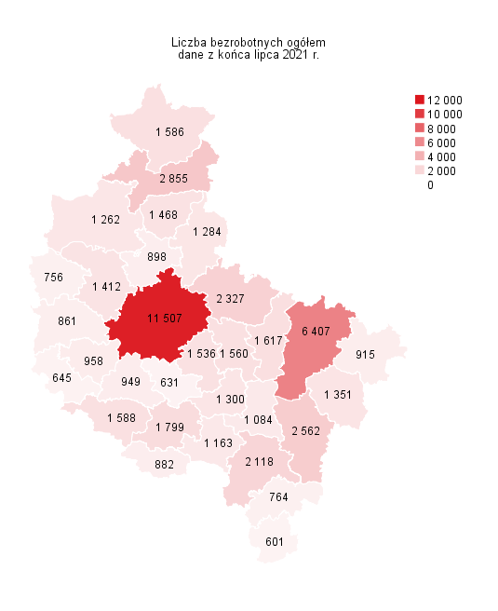
Powrót do spisu tabel

M2
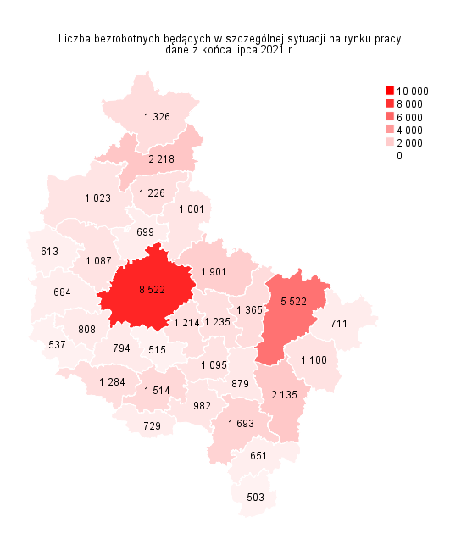
Powrót do spisu tabel

M3
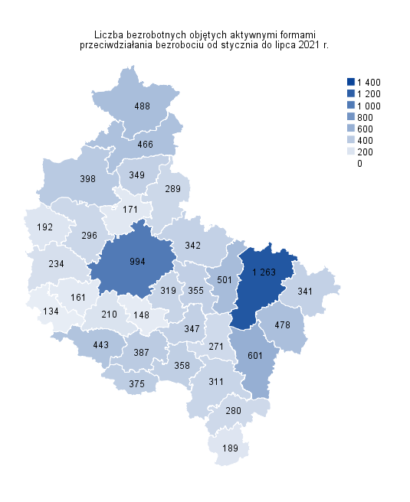
Powrót do spisu tabel

M4
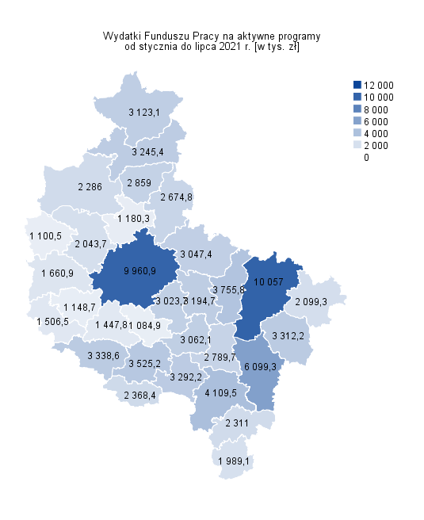
Powrót do spisu tabel

M5
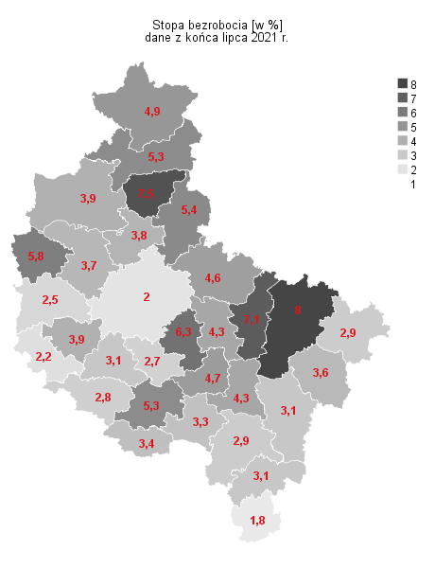
Powrót do spisu tabel

M6
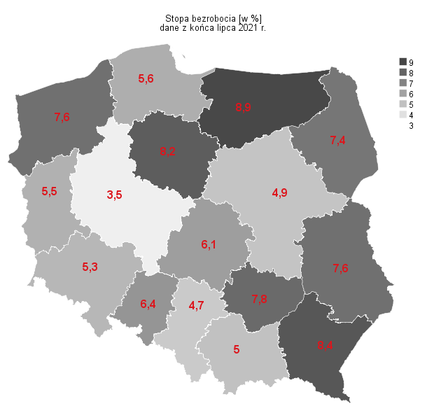
Powrót do spisu tabel

